creditcard-accounts
API: | Recurso: GET | /credit-card-accounts/v1/accounts

Request:

Field Name | Glosa FieldName | Type Request | ISO20022 Type | JSON Data Type | Cardinalidad | Mandatory | Ejemplo | Observaciones
page | Número de página | Query Param | Max5NumericText | number (int) | [0..1] | No | 1 | Para paginación, indica la página que se desea consultar.
pageSize | Tamaño de página | Query Param | Max5NumericText | number (int) | [0..1] | No | 20 | Para paginación, indica la cantidad de cuentas por página.

Response:
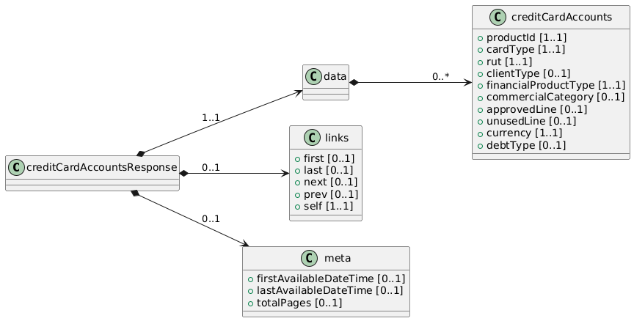
Field Name | Glosa FieldName | ISO20022 Type | JSON Data Type | Cardinalidad | Mandatory | Ejemplo | Observaciones | Path
creditCardAccountsResponse | Objeto principal | - | object | [1..1] | Sí |  | Contenedor raíz de la respuesta. | /creditCardAccountsResponse
data | Objeto principal | - | object | [1..1] | Sí |  | Contenedor raíz de la respuesta. | /creditCardAccountsResponse/data
creditCardAccounts | Lista de Tarjetas de Crédito | Array<CreditCardAccount> | array<object> | [0..*] | No |  | Cada elemento describe una tarjeta con campos mínimos (ID, producto, titular, etc.). | /creditCardAccountsResponse/data/creditCardAccounts
productId | ID interno del producto | Max40Text | string | [1..1] | Sí | "CC12345" | Identificador único de la tarjeta a nivel interno del banco. | /creditCardAccountsResponse/data/creditCardAccounts/productId
cardType | Tipo de tarjeta de cédito | Max40Text | string | [1..1] | Sí | VISA | Identifica el tipo de tarjeta de credito (VISA, Mastercard, AMEX) | /creditCardAccountsResponse/data/creditCardAccounts/cardType
rut | RUT del cliente | RUTType | string | [1..1] | Sí | "11111111-1" | RUT del titular de la tarjeta. | /creditCardAccountsResponse/data/creditCardAccounts/rut
clientType | Tipo de persona | PersonTypeCode | string | [0..1] | No | "NATURAL" | Indica si es persona natural o jurídica (NATURAL/JURIDICAL). | /creditCardAccountsResponse/data/creditCardAccounts/clientType
financialProductType | Tipo de producto financiero | FinancialProductTypeCode | string | [1..1] | Sí | "CREDITCARD" | Informa que este producto corresponde a una tarjeta de crédito (CREDITCARD). | /creditCardAccountsResponse/data/creditCardAccounts/financialProductType
commercialCategory | Categoría comercial | Max70Text | string | [0..1] | No | "Gold" | Definición comercial de la tarjeta (Classic, Gold, Platinum, etc.). | /creditCardAccountsResponse/data/creditCardAccounts/commercialCategory
approvedLine | Línea total aprobada | Amount | number | [0..1] | No | 2000000 | Monto total de crédito disponible. | /creditCardAccountsResponse/data/creditCardAccounts/approvedLine
unusedLine | Línea no utilizada | Amount | number | [0..1] | No | 500000 | Parte de la línea aprobada que aún no se ha consumido. | /creditCardAccountsResponse/data/creditCardAccounts/unusedLine
currency | Moneda de la Tarjeta | ISO4217CurrencyCode | string | [1..1] | Sí | "CLP" | Moneda principal en la que se gestionan los cargos de la tarjeta (CLP, USD, etc.). | /creditCardAccountsResponse/data/creditCardAccounts/currency
debtType | Tipo de deuda | DebtTypeCode | string | [0..1] | No | "Revolving" | Indica cómo se maneja la deuda (revolving, cuota, etc.). | /creditCardAccountsResponse/data/creditCardAccounts/debtType

